Abril-Junio 2018
INSTITUTO DOMINICANO DE AVIACION CIVIL (IDAC)

SEGUIMIENTO PLAN ESTRATEGICO INSTITUCIONAL 2018
 |  |  | Periodo: Julio - Septiembre 2018
Resumen: Plan Estratégico Institucional junto a su Plan Operativo Anual completamente en ejecución. A este momento de medición la estratégica se encuentra en un avance de 46.31% de un 100% para el 2020. |  |  | Elaborado por: Ing. Gerson Mena | Fecha: 1 de Octubre 2018
EJE ESTRATEGICO | OBJETIVO GENERAL | OBJETIVO ESPECIFICO | LOGRO ALCANZADO DEL OBJETIVO | COMENTARIO
1. Mejora continua de la seguridad operacional | 1.1. Fortalecer la capacidad del Estado para gestionar los riesgos asociados a la aviación a un nivel aceptable de rendimiento en materia de seguridad operacional. | 1.1.1. Proveer servicios de navegación aérea de forma eficiente y segura, manteniendo y mejorando el nivel aceptable del riesgo en la seguridad. | 20% | Logro alcanzado acorde a logro esperado a la fecha
 |  | 1.1.2. Implementar eficientemente politícas y objetivos estatales de Seguridad Operacional (SSP). | 80% | Logro alcanzado acorde a logro esperado a la fecha
 |  | 1.1.3. Garantizar la eficiencia en los procesos de certificación y vigilancia, de acuerdo a los estándares y normativa nacional e internacional vigente. | 15% | Logro alcanzado acorde a logro esperado a la fecha
 |  | 1.2.1. Aumentar Capacidad y Optimización de las operaciones aéreas. | 45% | Logro alcanzado acorde a logro esperado a la fecha
 |  | 1.3.1. Gestionar indicadores de desempeño operacional Establecer, implementar y controlar los indicadores de desempeño operacional. | 40% | Logro alcanzado acorde a logro esperado a la fecha
 |  | 1.4.1. Gestionar y armonizar los elementos que potencian la navegación aérea, cumpliendo con la regulación aplicable. | 53% | Logro alcanzado acorde a logro esperado a la fecha
 |  | 1.4.2. Fomentar una cultura sobre la seguridad operacional. | 26% | Logro alcanzado acorde a logro esperado a la fecha

2. Cumplimiento Normativo | 2. Identificar, actualizar y darle cumplimiento a las normas y estándares aplicables tanto nacional como internacional. | 2.1.1. Fomentar y desarrollar el sistema de seguridad operacional (SMS). | 94% | Logro alcanzado acorde a logro esperado a la fecha
 |  | 2.1.2. Garantizar el cumplimiento de un marco político, jurídico y normativo, para el desarrollo de un transporte aéreo seguro, eficiente y sustentable. | 4% | Logro alcanzado acorde a logro esperado a la fecha
 |  | 2.2.1. Desarrollo Sustentable (CO2) Fomentar el desarrollo sustentable y mejorar el desempeño ambiental de la aviación a través de medidas integradas de acuerdo con el marco jurídico nacional e internacional. | 12% | Logro alcanzado acorde a logro esperado a la fecha
 |  | 2.3.1. Satisfacer los requerimientos de las diferentes direcciones en forma oportuna, cumpliendo con la normativa legal aplicable. | 31% | Logro alcanzado acorde a logro esperado a la fecha
 |  | 2.3.2. Fiscalizar y velar por el cumplimiento de los procedimientos administrativos y financieros requeridos para el uso de los fondos públicos y los compromisos de la calidad y la gestión | 0% | Logro alcanzado acorde a logro esperado a la fecha
 |  | 2.4.1. Instalaciones & Medios Dotar a la institución de los materiales, planta y equipos necesarios para asegurar una operación continua. | 27% | Logro alcanzado acorde a logro esperado a la fecha
 |  | 2.4.2. Fomentar una cultura de seguridad de la información. | 21% | Logro alcanzado acorde a logro esperado a la fecha
 |  | 2.4.3. Mantener al personal técnico con los requerimientos y competencias establecidos en la normativa nacional e internacional que contribuya al desempeño de los cargos de forma eficiente y oportuna. | 15% | Logro alcanzado acorde a logro esperado a la fecha

3. Excelencia Institucional / Control Interno | 3. Verificar la veracidad y confiabilidad de los datos e información de resultados de la gestión institucional, los cuales son utilizados por la alta dirección para la toma de decisiones. | 3.1.1. Evaluación del desempeño Valorar la actuación institucional de los recursos, procesos y capacidades instaladas. | 38% | Logro alcanzado acorde a logro esperado a la fecha
 |  | 3.1.2. Asegurar la correcta planificación y ejecución presupuestaria con la Dirección. | 33% | Logro alcanzado acorde a logro esperado a la fecha
 |  | 3.2.1. Incrementar la satisfacción de las partes interesadas pertinentes a través de los productos y servicios ofrecidos. | 27% | Logro alcanzado acorde a logro esperado a la fecha
 |  | 3.2.2. Acuerdos interinstitucionales Fomentar y promover la participación de la institución y el país ante organismos nacionales e internacionales en materia de aviación civil. | 95% | Logro alcanzado acorde a logro esperado a la fecha
 |  | 3.3.1. Modelos de Gestión y Certificaciones Mantener los modelos de gestión CCC, CAF e Iberoamericano y certificaciones ISO, OSHAS e iniciativas de RSI. | 46% | Logro alcanzado acorde a logro esperado a la fecha
 |  | 3.3.2. Preservar la integridad, la confidencialidad y la disponibilidad de los activos de información del IDAC y tratar los eventos e incidentes de seguridad de la información | 90% | Logro alcanzado acorde a logro esperado a la fecha
 |  | 3.3.3 Automatización Migrar hacia una plataforma automatizada integrada que permita minimizar los procesos claves y estratégicos manuales. | 94% | Logro alcanzado acorde a logro esperado a la fecha
 |  | 3.3.4. Establecer canales de comunicación eficientes dentro de las diferentes áreas de la institución y procurar una retroalimentación efectiva y oportuna. | 77% | Logro alcanzado acorde a logro esperado a la fecha
 |  | 3.4.1 Infraestructura tecnológica Ofrecer mayor capacidad, disponibilidad y seguridad de los servicios de infraestructura tecnológica. | 80% | Logro alcanzado acorde a logro esperado a la fecha
 |  | 3.4.2. Orientación al Usuario / Cliente Brindar Orientación al Usuario / Cliente a fin de mejorar la calidad de los productos y servicios mediante la orientación al cliente y el compromiso con la institución. | 100% | Logro alcanzado acorde a logro esperado a la fecha
 |  | 3.4.3. Establecer una cultura de planificación, ejecución y control. | 28% | Logro alcanzado acorde a logro esperado a la fecha
 |  | 3.4.4. Comunicaciones interdepartamentales Mejorar las comunicaciones interdepartamentales a fin de mejorar los canales de comunicación dentro de las diferentes áreas de la organización y procurar una retroalimentación efectiva y oportuna. | 100% | Logro alcanzado acorde a logro esperado a la fecha
 |  | 3.4.5. Elevar la Capacitación del personal a fin de aumentar la capacidad y optimización de las operaciones aéreas. | 33% | Logro alcanzado acorde a logro esperado a la fecha

AVANCES POR PERSPECTIVAS
PERPECTIVA | OBJETIVO GENERAL | OBJETIVO ESPECIFICO | LOGRO ALCANZADO DEL OBJETIVO | AVANCE POR PERSPECTIVA
RESULTADOS | Mantenerse como institución transparente, eficiente y orientada al cumplimiento de la normativa nacional e internacional. | 1.1.1. Proveer servicios de navegación aérea de forma eficiente y segura, manteniendo y mejorando el nivel aceptable del riesgo en la seguridad. | 20% | 40.57%
 |  | 1.1.2. Implementar eficientemente politícas y objetivos estatales de Seguridad Operacional (SSP). | 80%
 |  | 1.1.3. Garantizar la eficiencia en los procesos de certificación y vigilancia, de acuerdo a los estándares y normativa nacional e internacional vigente. | 15%
 |  | 2.1.1. Fomentar y desarrollar el sistema de seguridad operacional (SMS). | 94%
 |  | 2.1.2. Garantizar el cumplimiento de un marco político, jurídico y normativo, para el desarrollo de un transporte aéreo seguro, eficiente y sustentable. | 4%
 |  | 3.1.1. Evaluación del desempeño Valorar la actuación institucional de los recursos, procesos y capacidades instaladas. | 38%
 |  | 3.1.2. Asegurar la correcta planificación y ejecución presupuestaria con la Dirección. | 33%

PARTES INTERESADAS | Incrementar la satisfacción de todas las partes interesadas mediante un sistema confiable. | 1.2.1. Aumentar Capacidad y Optimización de las operaciones aéreas. | 45% | 44.75%
 |  | 2.2.1. Desarrollo Sustentable (CO2) Fomentar el desarrollo sustentable y mejorar el desempeño ambiental de la aviación a través de medidas integradas de acuerdo con el marco jurídico nacional e internacional. | 12%
 |  | 3.2.1. Incrementar la satisfacción de las partes interesadas pertinentes a través de los productos y servicios ofrecidos. | 27%
 |  | 3.2.2. Acuerdos interinstitucionales Fomentar y promover la participación de la institución y el país ante organismos nacionales e internacionales en materia de aviación civil. | 95%

PROCESOS INTERNOS | Eficientizar el modelo de la gestión y garantizar la mejora continua a través de sistemas de sostenibilidad y sustentabilidad. | 1.3.1. Gestionar indicadores de desempeño operacional Establecer, implementar y controlar los indicadores de desempeño operacional. | 40% | 54.00%
 |  | 2.3.1. Satisfacer los requerimientos de las diferentes direcciones en forma oportuna, cumpliendo con la normativa legal aplicable. | 31%
 |  | 2.3.2. Fiscalizar y velar por el cumplimiento de los procedimientos administrativos y financieros requeridos para el uso de los fondos públicos y los compromisos de la calidad y la gestión | 0%
 |  | 3.3.1. Modelos de Gestión y Certificaciones Mantener los modelos de gestión CCC, CAF e Iberoamericano y certificaciones ISO, OSHAS e iniciativas de RSI. | 46%
 |  | 3.3.2. Preservar la integridad, la confidencialidad y la disponibilidad de los activos de información del IDAC y tratar los eventos e incidentes de seguridad de la información | 90%
 |  | 3.3.3 Automatización Migrar hacia una plataforma automatizada integrada que permita minimizar los procesos claves y estratégicos manuales. | 94%
 |  | 3.3.4. Establecer canales de comunicación eficientes dentro de las diferentes áreas de la institución y procurar una retroalimentación efectiva y oportuna. | 77%

DESARROLLO | Gestionar el cambio a través de sistemas permanentes que capitalicen el conocimiento, fortalezcan la cultura y doten de una adecuada infraestructura a la institución. | 1.4.1. Gestionar y armonizar los elementos que potencian la navegación aérea, cumpliendo con la regulación aplicable. | 53% | 48.30%
 |  | 1.4.2. Fomentar una cultura sobre la seguridad operacional. | 26%
 |  | 2.4.1. Instalaciones & Medios Dotar a la institución de los materiales, planta y equipos necesarios para asegurar una operación continua. | 27%
 |  | 2.4.2. Fomentar una cultura de seguridad de la información. | 21%
 |  | 2.4.3. Mantener al personal técnico con los requerimientos y competencias establecidos en la normativa nacional e internacional que contribuya al desempeño de los cargos de forma eficiente y oportuna. | 15%
 |  | 3.4.1 Infraestructura tecnológica Ofrecer mayor capacidad, disponibilidad y seguridad de los servicios de infraestructura tecnológica. | 80%
 |  | 3.4.2. Orientación al Usuario / Cliente Brindar Orientación al Usuario / Cliente a fin de mejorar la calidad de los productos y servicios mediante la orientación al cliente y el compromiso con la institución. | 100%
 |  | 3.4.3. Establecer una cultura de planificación, ejecución y control. | 28%
 |  | 3.4.4. Comunicaciones interdepartamentales Mejorar las comunicaciones interdepartamentales a fin de mejorar los canales de comunicación dentro de las diferentes áreas de la organización y procurar una retroalimentación efectiva y oportuna. | 100%
 |  | 3.4.5. Elevar la Capacitación del personal a fin de aumentar la capacidad y optimización de las operaciones aéreas. | 33%

Balanced Scorecard
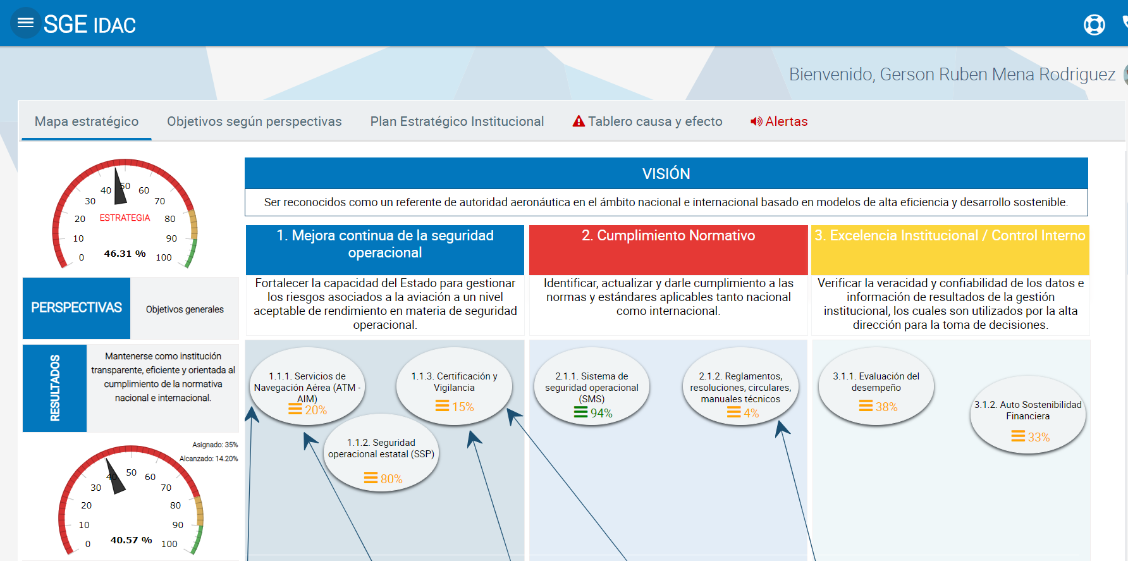

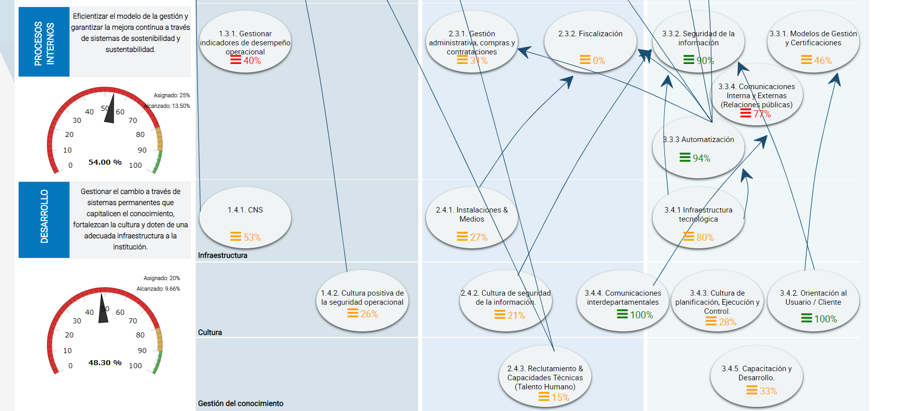

 | Betty Castaing Martinez
 | Director (a) de Planificación y Desarrollo |  | Fecha

